Ankeet
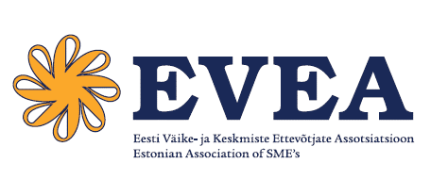
PÕLVKONDADE ÜHISJÕUD - AASTA PEREETTEVÕTE

Ankeet

Ettevõte
Registrikood
Asutamise aeg (pp.kk.aaaa)
Kontaktisik
Telefon
E-post
Ettevõtte paari viimase aasta tegevuse ja saavutuste lühikirjeldus (kuni 3000 tähemärki)
Põlvkondade vahetus. Noorema põlvkonna esindatus ettevõttes
Ettevõttes tegutsevate pereliikmete arv kokku, sh. noorem põlvkond
Ettevõtte juhi kohale on asunud noorema põlvkonna esindaja.
Noorema põlve esindaja on juhtkonna liige või keskastme juht.
Noorema põlvkonna oskused, teadmised
Omandatud kutse- või kõrgharidus. Kool ja eriala, seos ettevõttega.
Omandamisel kutse- või kõrgharidus. Kool ja eriala, seos ettevõttega.
Töökogemus ettevõttes vähemalt 3 aastat. Amet
Ühiskondlik aktiivsus
Ettevõtjate ühenduste, vabaühenduste või KOV juhtorganite (juhatus, nõukogu, volikogu) töös osalemine.
Kohalik (vald, linn) ettevõtjate või kogukondlik organisatsioon, mille liige ollakse
Üleriigiline ettevõtjate organisatsioon, mille liige ollakse (sh. erialaliit)
Ankeedile palume lisada ettevõtte viimase kahe majandusaasta (2016;2017) aruanded ja palume
saata täidetud ankeet e-postiga evea@evea.ee, lisades märgusõna “Konkurss Eesti Ettevõtlik Vaim.

